المؤشرات الكلية
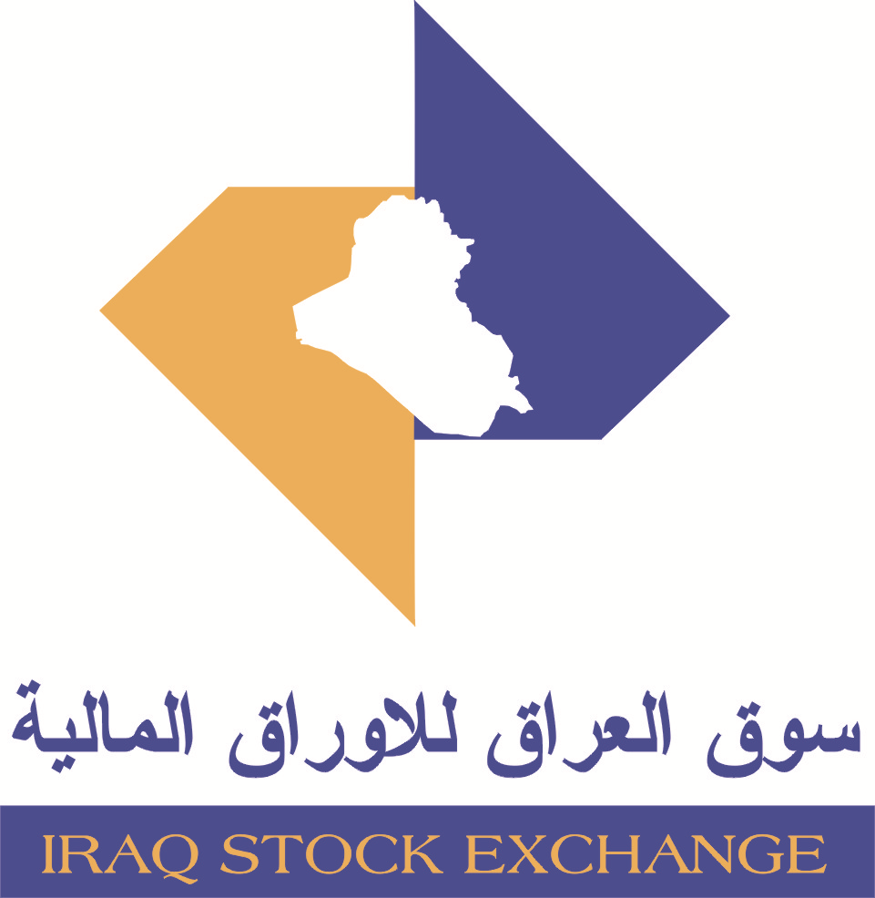
سوق العراق للاوراق المالية
جلسة الاحد 2025/12/14 |  |  |  | تقرير أسعار الأسهم المتداولة واخبار الشركات
الجلسة (223)
الاسهم المتداولة المدرجة و OTC |  |  | 534,326,367 |  |  | قيمة الأسهم المتداولة المدرجة و OTC |  | 696,230,189 |  |  | صفقات الشركات المدرجة وOTC | 800

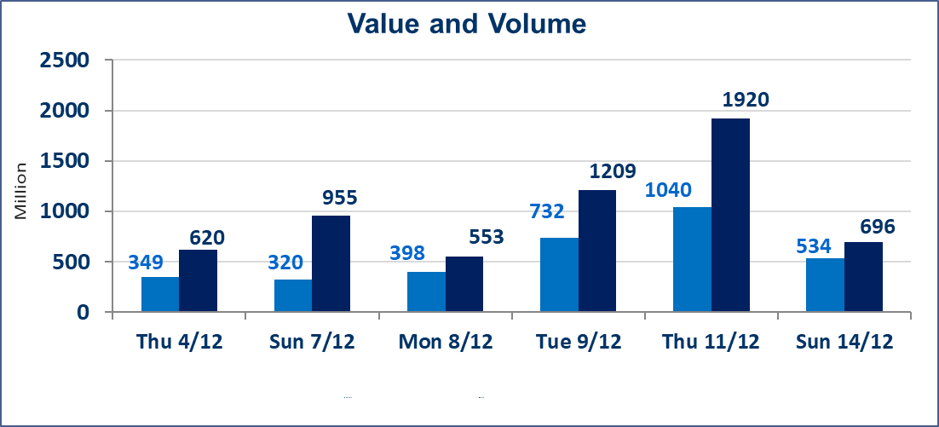
المؤشر60 ISX اليوم | 951.88 |  | نقطة |  |  | المؤشر15 ISX اليوم | 1182.41 | نقطة
المؤشر 60 ISX السابق | 957.12 |  | نقطة |  |  | المؤشر 15 ISX السابق | 1188.30 | نقطة
نسبة التغير | -0.55 |  | % |  |  | نسبة التغير | -0.50 | %
عدد النقاط | -5.24 |  | نقطة |  |  | عدد النقاط | -5.89 | نقطة

الشركات المدرجة | 104 | OTC | 15 | 119 |  | الشركات غير المتداولة المدرجة | 37 | OTC | 11 | 48
الشركات المتداولة | 52 | OTC | 1 | 53 |  | الشركات المرتفعة |  |  | 17
شركات الهيئة العامة |  |  |  | 5 |  | الشركات المنخفضة |  |  | 15
الموقوفة بقرار من هيأة الأوراق المالية |  |  |  | 10
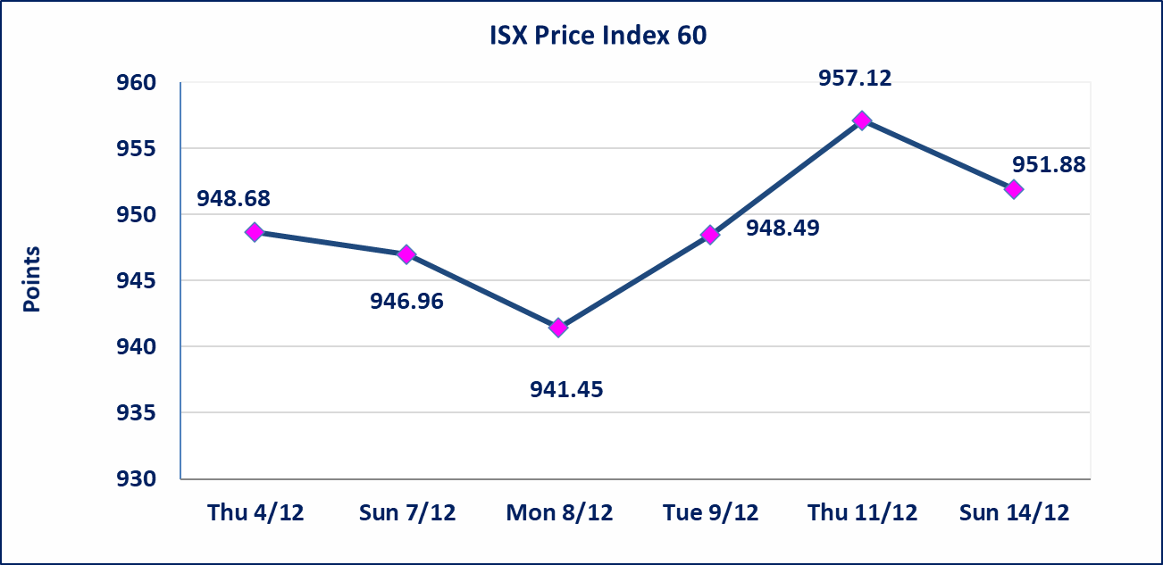 |  |  |  |  |  | 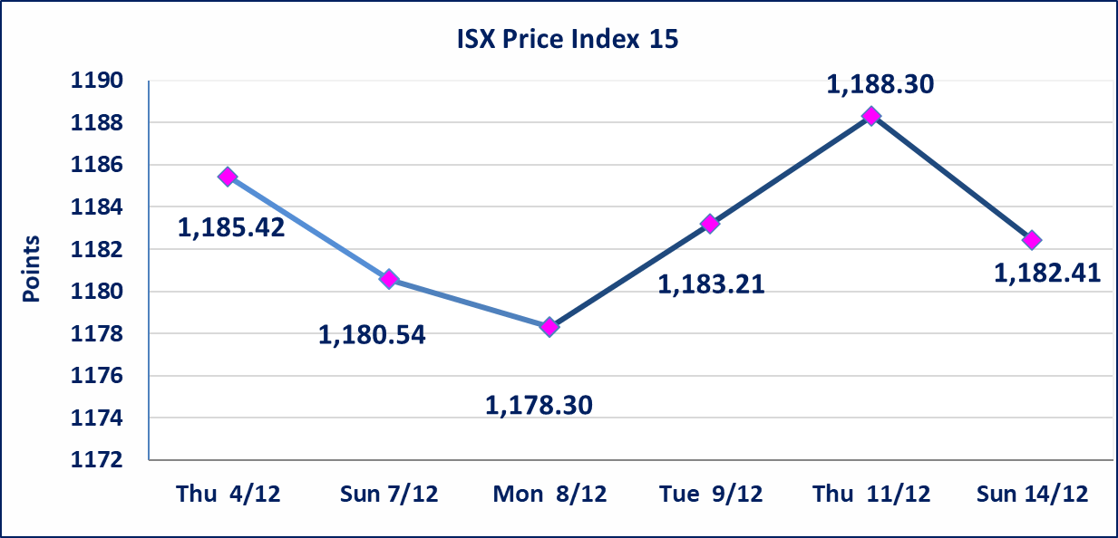

بغداد العراق للنقل العام (SBPT) | إستبعاد سعر سهم شركة بغداد العراق للنقل العام في جلسة الاحد الموافق 2025/12/14 ليصبح (26.250) دينار بدلاً من (26.240) دينار.
ايلاف للتامين (NELF) | تم البدء بعمليات ايداع شهادات اسهم المساهمين لشركة ايلاف للتامين إعتباراً من جلسة الاربعاء 2025/12/3 وسيتم اطلاق التداول إعتباراً من جلسة الاربعاء 2025/12/24 بعد ايداع 5% من رأس المال او بعد مرور (21) يوم من تاريخ بدء الايداع في منصة الشركات غير المدرجة ISX-OTC.
مدينة العاب الكرخ السياحية | استنادا الى كتاب هيأة الاوراق المالية المرقم 434/2 في 2025/11/27 وقرار الهيئة العامة لشركة مدينة العاب الكرخ السياحية المنعقد في 2025/9/30 زيادة راس المال الشركة حسب المادة (55/رابعا) من قانون الشركات تحديد سعر السهم الواحد (5.500) دينار
سندات بناء الاصدارية الثانية فئة مليون | تم ايقاف التداول على سندات بناء الاصدارية الثانية فئة (1,000,000) دينار اعتبارا من جلسة 2025/12/2 لكون تاريخ اطفاء الفئة 2025/12/16.
كوردستان الدولي للتأمين (NKUI) | تم البدء بعمليات ايداع شهادات اسهم المساهمين لشركة كوردستان الدولي للتامين إعتباراً من جلسة الاحد 2025/11/23 تم اطلاق التداول إعتباراً من جلسة الاحد 2025/12/14 بعد ايداع 5% من رأس المال او بعد مرور (21) يوم من تاريخ بدء الايداع في منصة الشركات غير المدرجة ISX-OTC.
الحد الأعلى والادنى للتغير في السعر | نسبة التغير في المنصة النظامية (15%)، نسبة التغير في المنصة الثانية (20%)، نسبة التغير في المنصة الثالثة (5%) إرتفاعاً وإنخفاضاً من سعر الاغلاق السابق.
Web site : www.isx-iq.net E-mail : info-isx@isx-iq.net |  |  |  |  | 07834000034 - 07711211522 : ص . ب :3607 العلوية الهاتف |  |  |  |  |  | بغداد /الكرادة/ قرب المسرح الوطني /مجاور مصرف الخليج التجاري

نسبة التغير
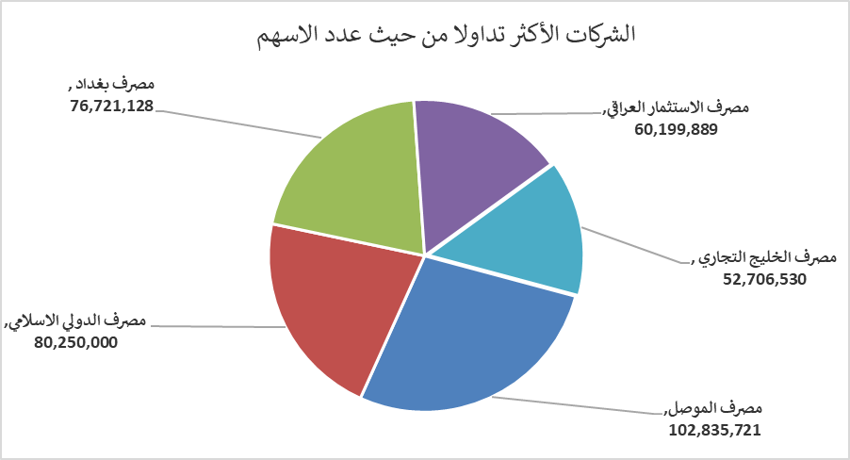
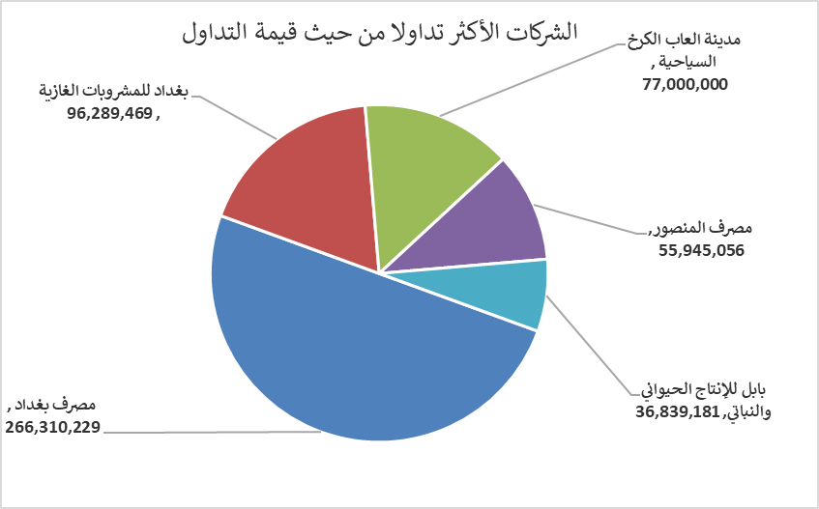
الشركات الأكثر ارتفاعاً وانخفاضاً

نسبة التغير لاسعار الاغلاق الاكثر ارتفاعاً |  |  |  | نسبة التغير لاسعار الاغلاق الاكثر انخفاضاً
اسم الشركة | اغلاق | التغير(%) | الاسهم المتداولة | اسم الشركة | اغلاق | التغير (%) | الاسهم المتداولة
فنادق المنصور | 43.700 | 15.00 | 301,325 | الوطنية لصناعات الاثاث المنزلي | 1.240 | -4.62 | 10,000
مصرف الموصل | 0.160 | 14.29 | 102,835,721 | مصرف الخليج التجاري | 0.280 | -3.45 | 52,706,530
مصرف ايلاف الاسلامي | 0.280 | 7.69 | 724,929 | مصرف بغداد | 3.460 | -3.35 | 76,721,128
مصرف الدولي الاسلامي | 0.180 | 5.88 | 80,250,000 | الامين للاستثمارات العقارية | 2.300 | -2.95 | 1,102,593
مصرف الاستثمار العراقي | 0.240 | 4.35 | 60,199,889 | الامين للتأمين | 0.900 | -2.17 | 505,056

الشركات الاكثر نشاطا حسب الاسهم المتداولة (حجم التداول) |  |  |  | الشركات الاكثر نشاطا حسب القيمة المتداولة
اسم الشركة | اغلاق | التغير(%) | الاسهم المتداولة | اسم الشركة | اغلاق | التغير (%) | القيمة المتداولة
مصرف الموصل | 0.160 | 14.29 | 102,835,721 | مصرف بغداد | 3.460 | -3.35 | 266,310,229
مصرف الدولي الاسلامي | 0.180 | 5.88 | 80,250,000 | بغداد للمشروبات الغازية | 5.180 | -0.77 | 96,289,469
مصرف بغداد | 3.460 | -3.35 | 76,721,128 | مدينة العاب الكرخ السياحية | 5.500 | 0.00 | 77,000,000
مصرف الاستثمار العراقي | 0.240 | 4.35 | 60,199,889 | مصرف المنصور | 1.940 | -0.51 | 55,945,056
مصرف الخليج التجاري | 0.280 | -3.45 | 52,706,530 | بابل للإنتاج الحيواني والنباتي | 11.100 | 1.37 | 36,839,181

